02 GmRout
Objetivos del Laboratorio
1. Estudiar diferencias entre etapas avanzadas
2. Simular usando el método Gm*Rout (Norton) visto en la teoría

Preparación
1. Cree una librería Lab4
2. En una nueva terminal, ejecute los siguientes comandos:
 | cd /active/LAB04_cells
 | cp -r OTA5 /home/miusuario/projects/my_project/Lab4/
3. Verifique que tiene una celda OTA5 en su librería Lab4
(Esta es la misma celda OTA5 que usó en el Laboratorio 3)

Test 1: Testbench para Gm*Rout
Se pretende reproducir en simulación en análisis hecho en la clase teórica sobre el método GmRout o método Norton.
A modo de recordatorio, los esquemáticos siguentes muestran ambos tests:
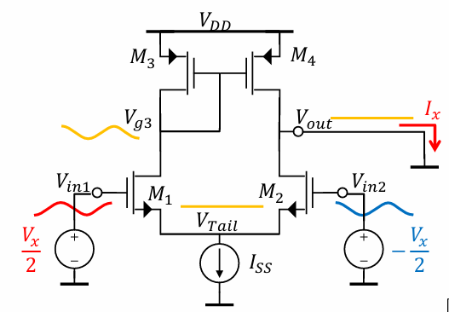
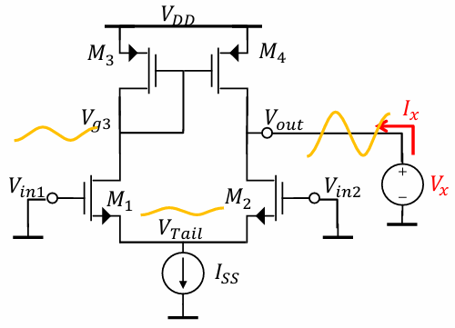

1. Cree un nuevo esquemático GmRout_tb
2. Vamos a armar tres casos: ganancia de lazo abierto, Gm, Rout, como se muestra en las figuras
 | Test de ganancia
 | Utiliza el componente analogLib > ideal_balun para tomar la tensión diferencial "Vid" y la de modo común "ViCM" y generar VP y VN
 | ViCM = 2V | Vid acm = 1 | VPOS = 3.3V | IB = 2 uA
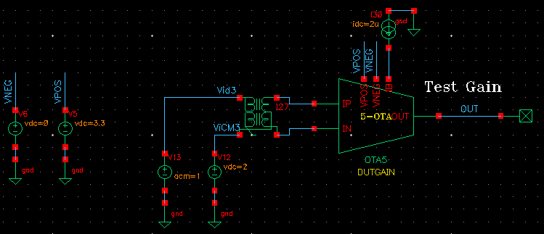

 | Test de Gm
 | Para testear el Gm, cortocircuitamos la salida usando un componente analogLib > dcblock. Luego mediremos la corriente por este componente.
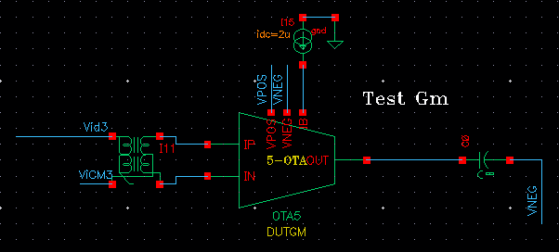

 | Test de Rout
 | Para testear Rout, lo más práctico es forzar una corriente de alterna y medir la tensión que se desarrolla.
 | Agregue una fuente de corriente con cero corriente DC, pero acm = 1
 | Nótese que para este caso la entrada diferencial está conectada a tierra. No así la de modo común, que es necesaria para la polarización del circuito.
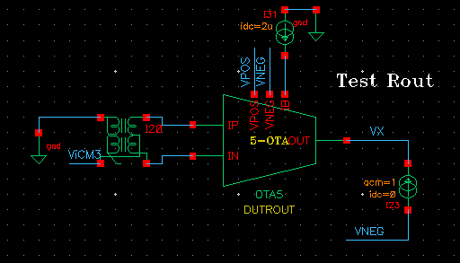

3. Cree una vista de simulación y agregue un análisis dc y un análisis ac
Corra la simulación y verifique la polarización correcta de los tres OTA5 de su testbench (annotation > DC voltages y Operating Point son útiles)

4. Muestre en un mismo gráfico, y con un marcador vertical (V) ubicado en baja frecuencia, el Bode de magnitud de la ganancia de tensión, el Gm, la Rout:

 | 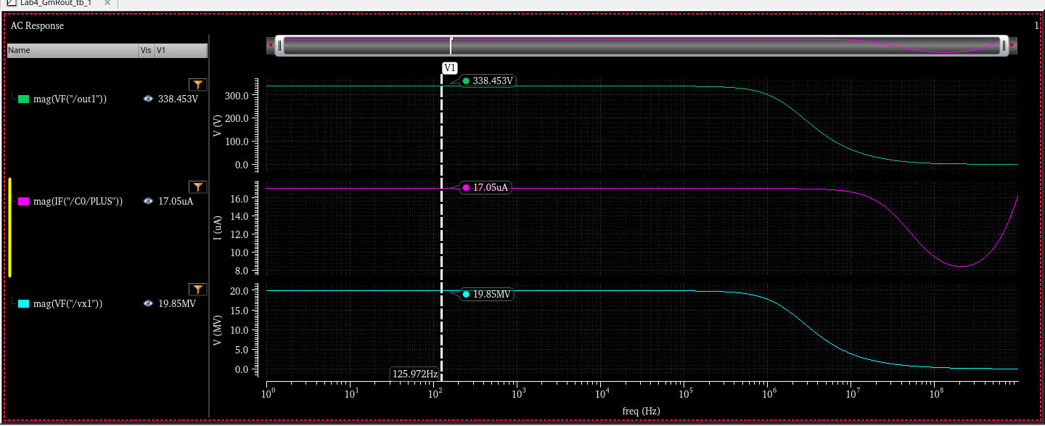

5. Indique los siguientes valores de baja frecuencia:

 | Av (sim) | 338,453V/V
 | Gm (sim) | 17.05uS
 | Rout (sim) | 19,85 Mohms

6. Usando el reporte del punto de operación, y lo visto en las clases, muestre la expresión de cálculo de estos mismos valores, y qué valor obtiene al hacer las cuentas:

 | Av (calc) | 336,6V/V | Expresión: | Gm x Rout
 | Gm (calc) | 17uS | Expresión: | gm1-2
 | Rout (calc) | 19,8Mohms | Expresión: | ro_m4 // ro_m2

Test 2: Etapas avanzadas
Vamos a estudiar etapas avanzadas de la clase 8
1. Al igual que hizo al comienzo, copie la celdas OTA_MIRROR y OTA_FOLDED

2. Repita el análisis anterior, para la celda OTA_MIRROR (puede continuar usando el mismo esquemático)
3. Muestre en un mismo gráfico, y con un marcador vertical (V) ubicado en baja frecuencia, el Bode de magnitud de la ganancia de tensión, el Gm, la Rout:

 | 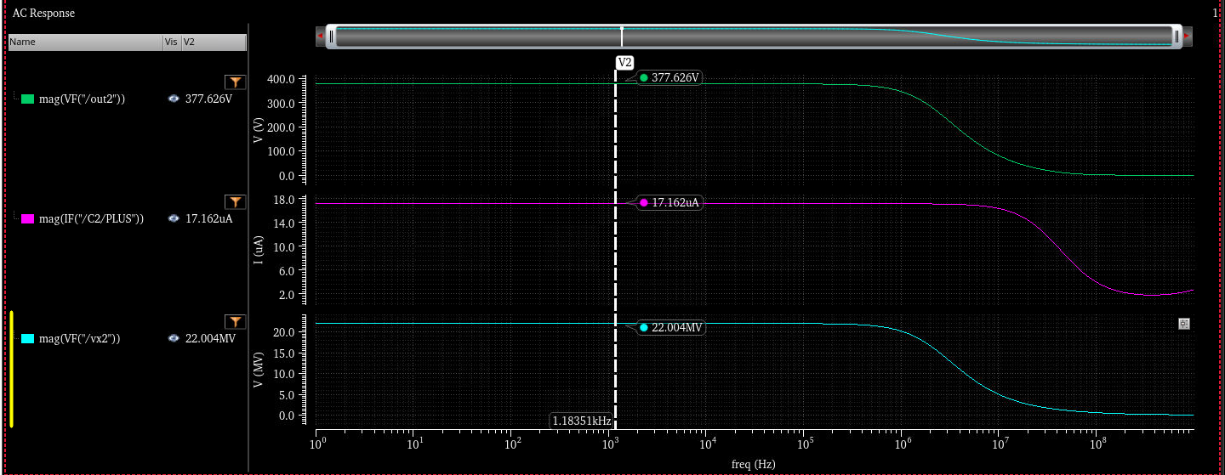

4. Indique los siguientes valores de baja frecuencia:

 | Av (sim) | 377,626V/V
 | Gm (sim) | 17,162us
 | Rout (sim) | 22,004Mohms

5. Usando el reporte del punto de operación, y lo visto en las clases, muestre la expresión de cálculo de estos mismos valores, y qué valor obtiene al hacer las cuentas:

 | Av (calc) | 378.4V/V | Expresión: | Gm x Rout
 | Gm (calc) | 17,12us | Expresión: | gm1-2
 | Rout (calc) | 22Mohms | Expresión: | ro_mp2 // ro_mn3

6. Vuelva a repetir el análisis, para la celda OTA_FOLDED
7. Muestre en un mismo gráfico, y con un marcador vertical (V) ubicado en baja frecuencia, el Bode de magnitud de la ganancia de tensión, el Gm, la Rout:

 | 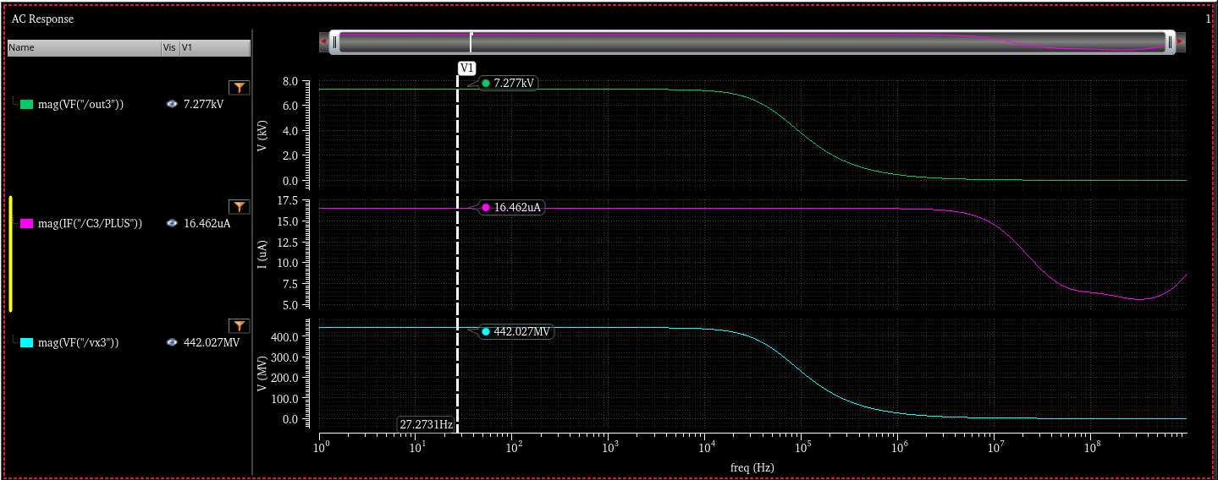

8. Indique los siguientes valores de baja frecuencia:

 | Av (sim) | 7277V/V
 | Gm (sim) | 16,462us
 | Rout (sim) | 442,027Mohms

9. Usando el reporte del punto de operación, y lo visto en las clases, muestre la expresión de cálculo de estos mismos valores, y qué valor obtiene al hacer las cuentas:

 | Av (calc) | 5491V/V | Expresión: | Gm x Rout | 284.55
 | Gm (calc) | 17,14us | Expresión: | gm1-2 | 1.13E+06
 | Rout (calc) | 320,37Mohms | Expresión: | gm_mp3 x ro_mp3 x (ro_m2 // ro_m4) // gm_mn8 x ro_m8 x ro_mn6 | 4.43E+09

Test 3: Modificación de etapas avanzadas
Este test busca indagar sobre cómo varían Av, Gm, Rout al cambiar la relación de copia de un OTA_MIRROR
1. Haga una copia de la celda OTA_MIRROR y llámela OTA_MIRROR_b
2. Modifique la etapa de salida (MP2 y MN5 en este caso) para duplicar la corriente de la rama de salida. Use el parámetro "M (Multiplicity)" para ello.
3. Antes de simular: Describa qué cambios espera encontrarse en los tres parámetos de interés

 | Av (esperado): | queda igual
 | Gm (esperado): | espero el doble gm1-2
 | Rout (esperado): | espero la mitad del caso anterior

4. Muestre en un mismo gráfico, y con un marcador vertical (V) ubicado en baja frecuencia, el Bode de magnitud de la ganancia de tensión, el Gm, la Rout:

 | 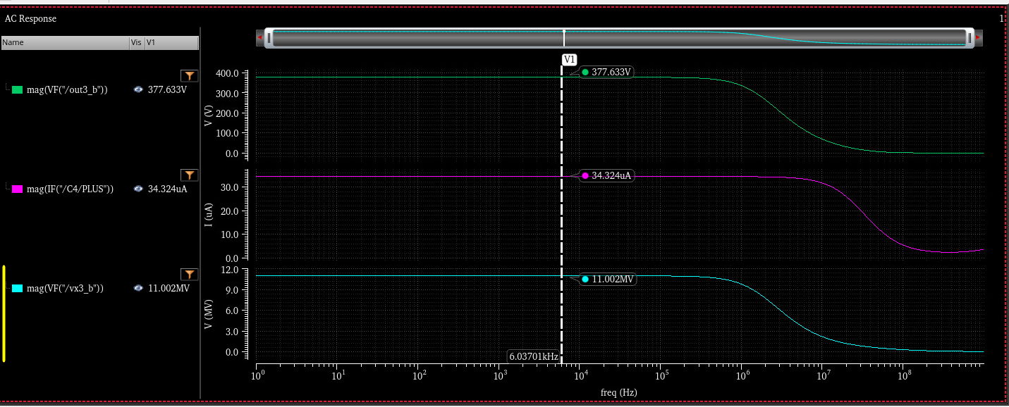

5. Indique los siguientes valores de baja frecuencia:

 | Av (sim) | 377,6V/V
 | Gm (sim) | 34,3us
 | Rout (sim) | 11Mohms

6. Usando el reporte del punto de operación, y lo visto en las clases, muestre la expresión de cálculo de estos mismos valores, y qué valor obtiene al hacer las cuentas:

 | Av (calc) | 376,71V/V | Expresión: | Gm x Rout
 | Gm (calc) | 34,24us | Expresión: | gm1-2 x M
 | Rout (calc) | 11Mohms | Expresión: | ro_mp2 // ro_mn3

7. ¿Cómo compara lo que usted esperaba (punto 3) con lo que obtuvo?

 | Lo esperado, es consistente con lo simulado y calculado

Test 4 (opcional): Más modificaciones de etapas avanzadas
Este test busca indagar sobre cómo varían Av, Gm, Rout ante el aumento de corriente de la etapa de salida
1. Haga una copia de la celda OTA_FOLDED y llámela OTA_FOLDED_b
2. Modifique la etapa de salida (M3,M4,MP3,MP4,MN8,MN9,MN6,MN7) para llevar la corriente de M3, M4 de 4 uA a 7 uA, y el resto de los dispositivos de salida de 3 uA a 6 uA.
 | Mantenga la densidad de corriente invariante. Es decir, si un dispositivo tendrá el doble de corriente, entonces duplique su tamaño.
3. Indique en la siguiente tabla los valores de corriente faltantes

 |  | OTA_FOLDED | OTA_FOLDED_b
 | Par diferencial | 1 uA | 1 uA | No cambia
 | Bias P | 4 uA |  | M3, M4
 | Bias N | 3 uA |  | MN6,MN7 (y los cascodes)

4. Antes de simular: Describa qué cambios espera encontrarse en los tres parámetos de interés

 | Av (esperado):
 | Gm (esperado):
 | Rout (esperado):

5. Muestre en un mismo gráfico, y con un marcador vertical (V) ubicado en baja frecuencia, el Bode de magnitud de la ganancia de tensión, el Gm, la Rout:

6. Indique los siguientes valores de baja frecuencia:

 | Av (sim)
 | Gm (sim)
 | Rout (sim)

7. Usando el reporte del punto de operación, y lo visto en las clases, muestre la expresión de cálculo de estos mismos valores, y qué valor obtiene al hacer las cuentas:

 | Av (calc) |  | Expresión:
 | Gm (calc) |  | Expresión:
 | Rout (calc) |  | Expresión:

8. ¿Cómo compara lo que usted esperaba (punto 4) con lo que obtuvo?

9. ¿Qué piensa sobre haber aumentado la corriente de la etapa de salida del OTA_FOLDED? ¿Qué ventajas y desventajas puede describir?

Referencias
Clases 8 y 9

03 Testbench SE
Objetivos del Laboratorio
1. Implementar un testbench de lazo cerrado para etapas avanzadas SE
2. Analizar el efecto del loading resistivo en etapas de alta impedancia de salida

Test 1: Testbench a lazo cerrado SE (OTA5)
Vamos a armar un testbench a lazo cerrado (similar al Lab 3) y evaluar las etapas estudiadas

1. Cree un nuevo esquemático OTA5_tb. Puede mirar el Lab 3 para recordar cómo lo hizo. Note que el OTA está en conexión buffer esta vez!
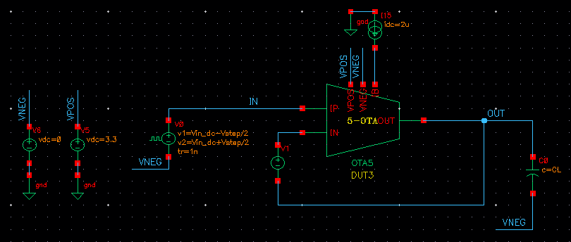

2. Antes de simular, anote los valores obtenidos en la sección anterior para esta etapa:

 | Av (sim) | 338,453V/V
 | Gm (sim) | 17.05uS
 | Rout (sim) | 19,85 Mohms

3. Antes de simular, calcule cuánto espera obtener para la frecuencia de ganancia unitaria:

 | UGF (calc) | 2,71E6Hz | Recordatorio: UGF = Gm / (2 * Pi * CL)
 | Avo (dB) (calc) | 338,453V/V

4. Cree un análisis DC y un STB (1Hz a 1GHz con 20 puntos por década)
 | Verifique que el punto de operación de su circuito es el esperado, antes de continuar.

5. Muestre los Bode de magnitud y fase. Indique en el gráfico:
 | La ganancia de continua (Avo)
 | La frecuencia de ganancia unitaria (UGF)
 | El margen de fase (PM)

 | 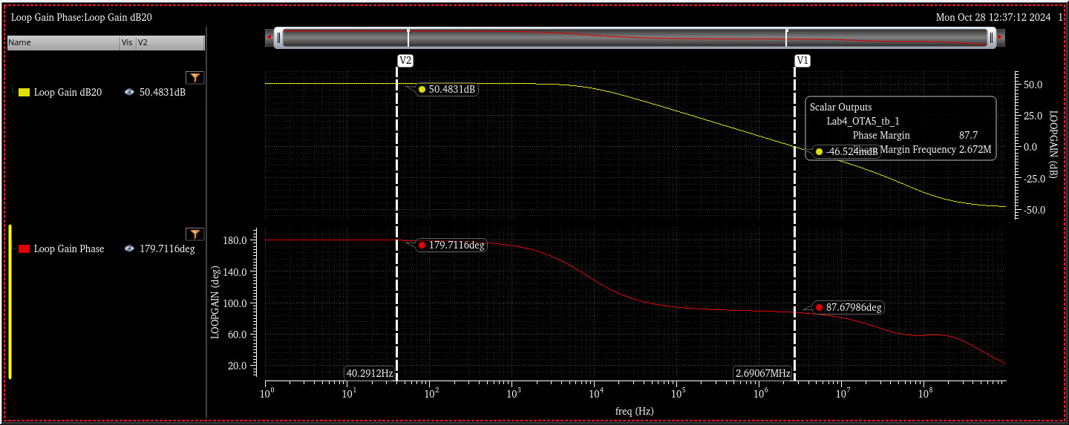

6. ¿Qué puede decir sobre la diferencia entre sus estimaciones de cálculo (puntos 2 y 3) y lo obtenido en la simulación STB?

 | Lo obtenido por simulación es consistente con lo estimado, sin exactitud pero en el mismo orden de magnitud

Test 2: Testbench a lazo cerrado SE (OTA_MIRROR)
1. Copie la celda (no el schematic) OTA5_tb (usar "Update Instances - Of New Copies Only" para que la nueva vista de simulación apunte a la nueva celda esquemática)
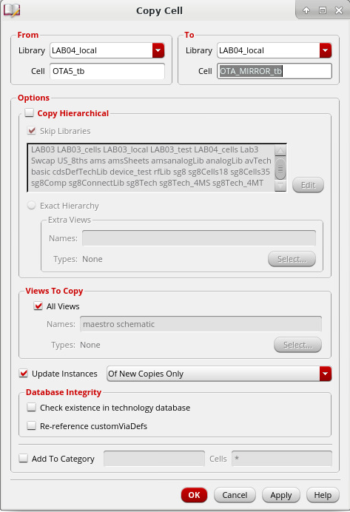

2. Antes de simular, anote los valores obtenidos en la sección anterior para esta etapa:

 | Av (sim) | 377,626V/V
 | Gm (sim) | 17,162us
 | Rout (sim) | 22,004Mohms

3. Antes de simular, calcule cuánto espera obtener para la frecuencia de ganancia unitaria:

 | UGF (calc) | 2,71E6Hz
 | Avo (dB) (calc) | 377,626V/V

4. Ya tiene un análisis DC y STB creados. Modifique el esquemático y reemplace el OTA5 por el OTA_MIRROR
 | Verifique que el punto de operación de su circuito es el esperado, antes de continuar.

5. Muestre los Bode de magnitud y fase. Indique en el gráfico:
 | La ganancia de continua (Avo)
 | La frecuencia de ganancia unitaria (UGF)
 | El margen de fase (PM)

 | 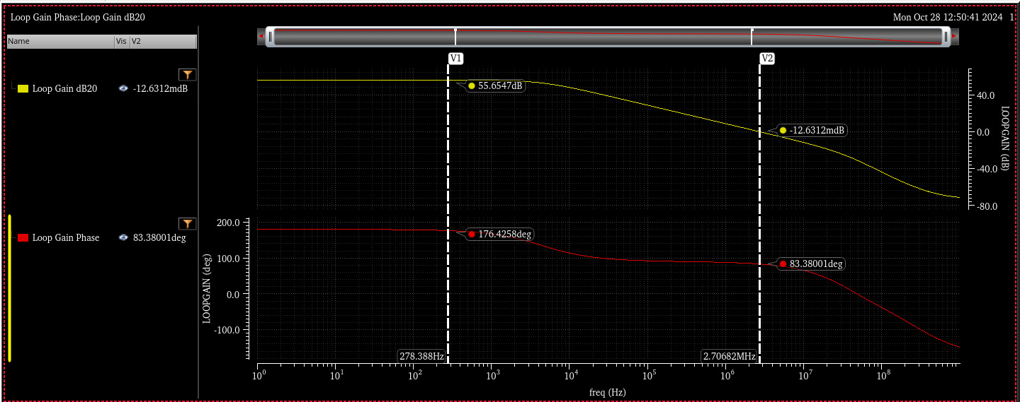

6. ¿Qué puede decir sobre la diferencia entre sus estimaciones de cálculo (puntos 2 y 3) y lo obtenido en la simulación STB?

 | Lo obtenido por simulación es consistente con lo estimado, sin exactitud pero en el mismo orden de magnitud

Test 3: Testbench a lazo cerrado SE (OTA_FOLDED)
1. Copie otra vez el testbench, como hizo antes, y nómbrelo OTA_FOLDED_tb

2. Antes de simular, anote los valores obtenidos en la sección anterior para esta etapa:

 | Av (sim) | 7277V/V
 | Gm (sim) | 16,462us
 | Rout (sim) | 442,027Mohms

3. Antes de simular, calcule cuánto espera obtener para la frecuencia de ganancia unitaria:

 | UGF (calc) | 2,73E6Hz
 | Avo (dB) (calc) | 7277V/V

4. Ya tiene un análisis DC y STB creados. Modifique el esquemático y reemplace el OTA por el OTA_FOLDED
 | Verifique que el punto de operación de su circuito es el esperado, antes de continuar.

5. Muestre los Bode de magnitud y fase. Indique en el gráfico:
 | La ganancia de continua (Avo)
 | La frecuencia de ganancia unitaria (UGF)
 | El margen de fase (PM)

 | 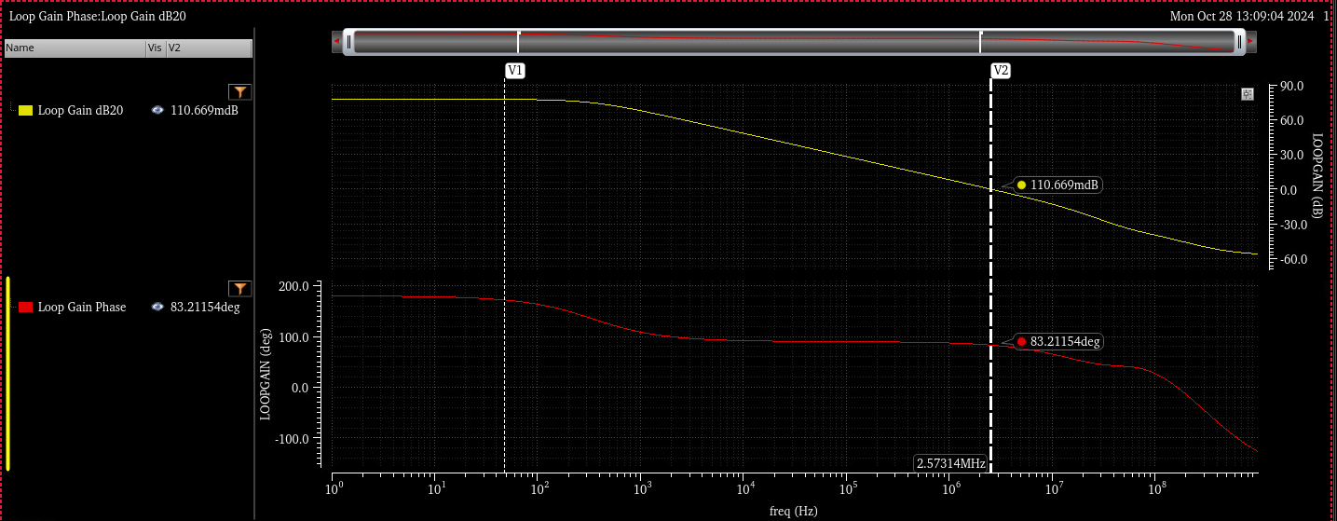

6. ¿Qué puede decir sobre la diferencia entre sus estimaciones de cálculo (puntos 2 y 3) y lo obtenido en la simulación STB?

 | Lo obtenido por simulación es consistente con lo estimado, sin exactitud pero en el mismo orden de magnitud

Test 4 (opcional): Testbench a lazo cerrado SE con feedback resistivo (OTA_FOLDED)
Vamos a investigar el efecto de una carga resistiva en una etapa de muy alta impedancia de salida
1. Copie otra vez el testbench, como hizo antes, y nómbrelo OTA_FOLDED_loaded_tb

2. Antes de simular, anote los valores obtenidos en la sección anterior para esta etapa:

 | Av (sim)
 | Gm (sim)
 | Rout (sim)

3. Modifique el esquemático para convertir el amplificador en una etapa no inversora de ganancia x2 (similar al Lab 3)
 | Note que las resistencias de feedback tienen ambas un valor RFB
 | Asigne en el simulador a la variable RFB = 1 MOhm
 | El nodo "REF" tiene una fuente vdc, similar a como hicimos en el Lab 3
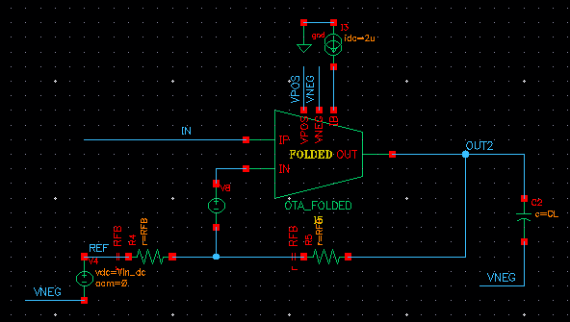

4. Antes de simular, calcule cuánto espera obtener para la frecuencia de ganancia unitaria y para la ganancia de lazo en continua:
 | Asuma RFB = 1 MOhm
 | UGF (calc)
 | Avo (dB) (calc)

5. Ya tiene un análisis DC y STB creados. Modifique el esquemático y reemplace el OTA por el OTA_FOLDED
 | Verifique que el punto de operación de su circuito es el esperado, antes de continuar.

6. Muestre los Bode de magnitud y fase. Indique en el gráfico:
 | La ganancia de continua (Avo)
 | La frecuencia de ganancia unitaria (UGF)
 | El margen de fase (PM)

7. ¿Qué puede decir sobre la diferencia entre sus estimaciones de cálculo (punto 4) y lo obtenido en la simulación STB?

8. ¿Cree que existe un valor de resistencia de feedback que evitará el efecto de loading? Si es así, indique el valor. Si no, indique la razón:

9. Simule o bien con el valor que propuso en 8, o bien haga un análisis paramétrico de RFB como el sugerido (1M 10M 100M 1G):

10. ¿Encontró alguna opción que recupere la ganancia del folded cascode y sea utilizable? Describa los resultados. Puede mostrar gráficos, explicar en palabras, o lo que prefiera.

Referencias
Clases 8 y 9

04 Testbench Fully Diff
Objetivos del Laboratorio
1. Implementar un testbench de lazo cerrado para etapas Fully differential
2. Investigar la implementación de un CMFB

Preparación
1. Copie la celda OTA5_DIFF y verifique que aparece en su librería

Test 1: Testbench a lazo cerrado DIFF (OTA5_DIFF)
Vamos a armar un testbench a lazo cerrado para etapas fully differential

1. Cree un nuevo esquemático OTA5_DIFF_tb, según el siguiente esquemático (etapa de ganancia x1):
 | VPOS = 3.3V |  | Para analizar la estabilidad diferencial, usamos:
 | IB = 2 uA |  | analogLib > diffstbprobe
 | Vstep = 10 mV
 | CL = 1 pF |  | Note el uso de analogLib > ideal_balun para generar la señal diferencial de entrada
 | RFB = 10 MOhm |  | Note que la tensión CMREF se aplica tanto al OTA como al ideal_balun de entrada
 | CMREF = 2V
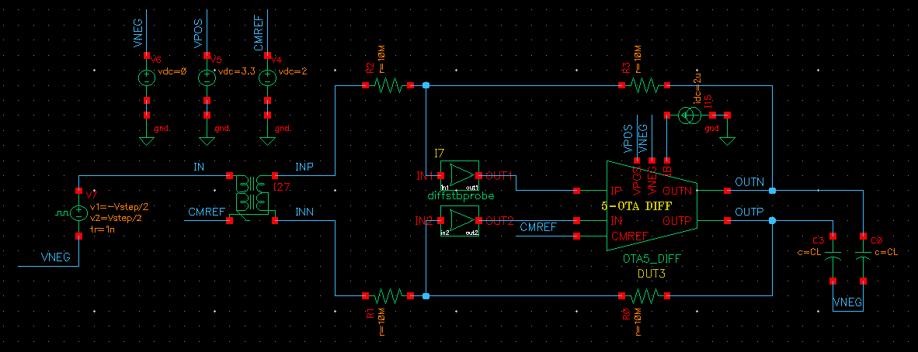

 | La fuente de entrada (note que el valor de continua es cero, a diferencia de casos anteriores!):
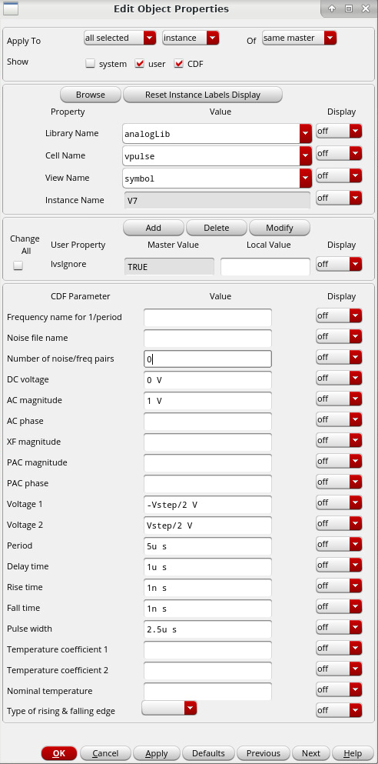

2. Cree una simulación DC y verifique el punto de operación y las tensiones de su circuito. Muestre el circuito con las tensiones anotadas:

 | 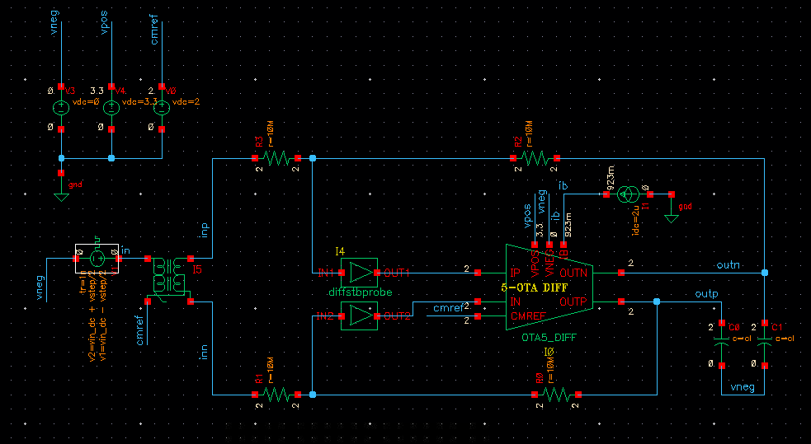

3. Cree una simulación STB. Para analizar el caso diferencial, configúrela de la siguiente manera:
 | "Probe Instance" es el componente diffstbprobe

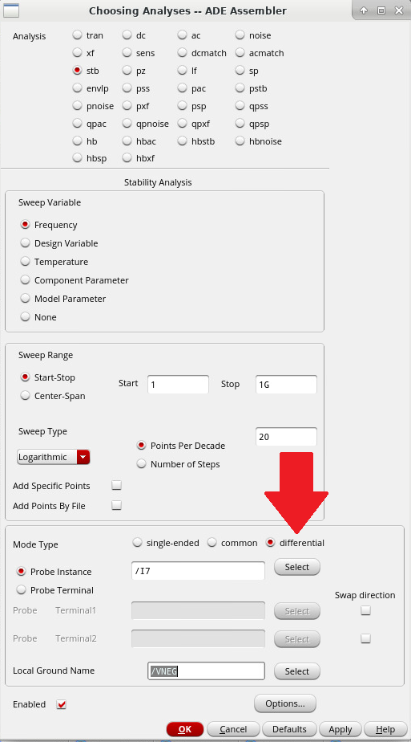

4. Corra la simulación. Use Results > Direct Plot > Main Form para mostrar el resultado del análisis STB

 | UGF = | 877,5Khz
 | PM = | 66,89º
 | GM = | 53,29dB
 | GM freq = | 29,31Mhz

 | Bode de magnitud y fase, indicando UGF y PM

 | 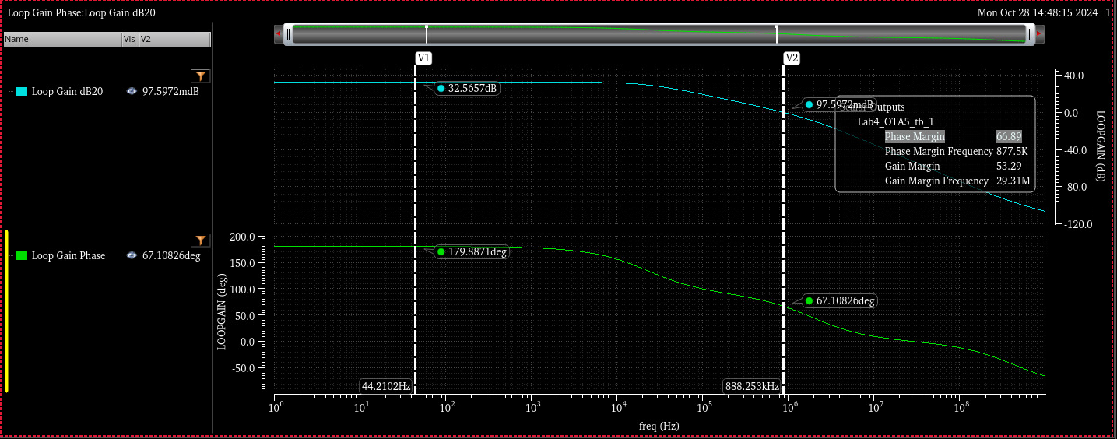

5. ¿Cómo compara la UGF de este análisis contra lo que obtuvo en el OTA5? Explique el por qué de las diferencias

 | Las diferencias: la ganancia y el la UGF, que son ligeramente menores que en el OTA. En cuanto a la diferencia de ganancia, se debe a la configuracion del amplificador, donde hay ingerencia de las resistencias utilizadas, que a su vez estan en paralelo con las resistencias de salida de la primer etapa, del modelo interno, sumado la atenuacion en el sensado del common-mode. En cuanto al UGF, el cual es menor en este caso, hay ingerencia a las capacidades de carga (ahora son 2) y la configuración del amplificador, que afecta el beta debido a las resistencias de 10M. Los capacitores (c0 y c1) del divisor interno, tambien influyen.

Test 2: Estabilidad del CMFB
Vamos a armar estudiar la estabilidad del CMFB
1. Descienda dentro del OTA5_DIFF y observe el circuito de CMFB. Explique con sus palabras cuál es su función y cómo es su operación en este caso:

 | Tiene como función analizar la estabilidad (single-ended) del lazo de realimentación de modo comun. Sirve para cortar el lazo antes de entrar a los gates.

2. Este simulador no permite tener dos análisis STB juntos. Por ello, para analizar la estabilidad del CMFB hay dos opciones:
 | a. Copie la celda del testbench a una nueva (OTA5_DIFF_tb_cmfb, por ejemplo)
 | b. Cree un nuevo test dentro de la misma ventada de simulación

3. Cree o modifique el análisis de STB. Para el CMFB la configuración es igual a los casos anteriores SE. Seleccione la fuente "SHORT LVS" que está dentro del OTA:
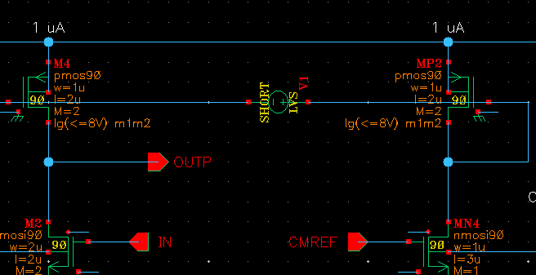

4. Corra la simulación. Use Results > Direct Plot > Main Form para mostrar el resultado del análisis STB

 | UGF = | 212Khz
 | PM = | 71,57º
 | GM = | 58,6dB
 | GM freq = | 64,6Mhz

 | Bode de magnitud y fase, indicando UGF y PM

 | 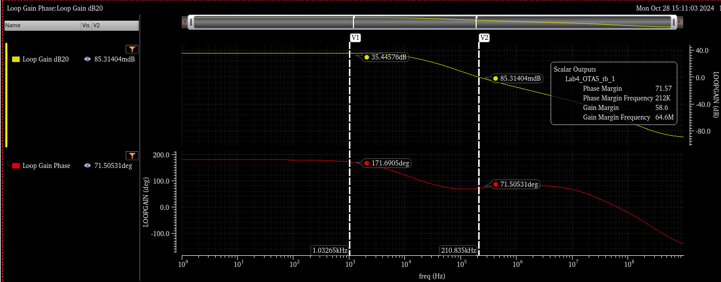

Test 3 (opcional): Transitorio, AC
La idea es ir construyendo un testbench que luego sirva para el proyecto

1. Agregue un análisis transitorio de 10 usec y seteo "conservative". Muestre el resultado de la tensión diferencial de entrada y la tensión diferencial de salida:

2. Agregue un análisis de alterna. Muestre el resultado de la tensión diferencial de salida:

05 Switched Cap (opcional)
Objetivos del Laboratorio
1. Investigar algunas cuestiones sobre circuitos switched cap

Preparación
1. Copie las celdas ck_gen y Av1pole a su librería

Test 1: Switched resistor
Implementamos un resistor con switched cap

1. Cree un esquemático swcap_tb e instancie los siguientes componentes:
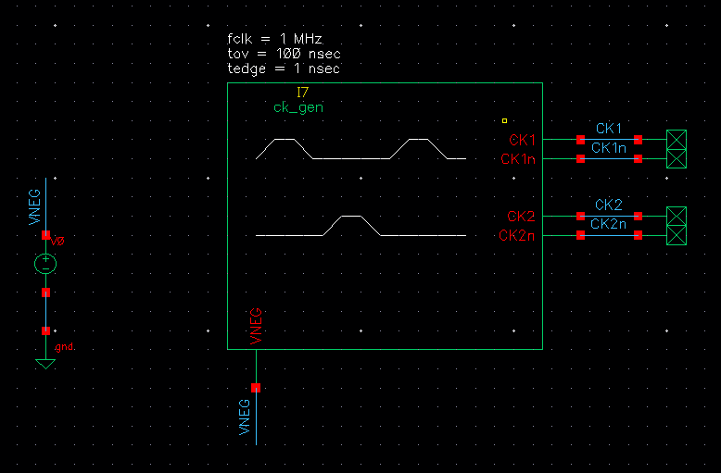

2. Cree una vista de simulación. Arme un transient de 10 usec y configuración conservative. Cargue las variables con los valores indicados:
 | fclk = 1 MHz
 | tedge = 1 nsec
 | tov = 100 nsec

3. Corra una simulación y muestre cómo se ven las señales generadas:

4. Calcule el valor de capacidad necesario para lograr una resistencia equivalente de 1 MOhm
 | Captura de la clase 9 de switched cap

 | fclk =
 | cap =
 | switch Ron <

 | ¿Será dificil lograr una Ron del switch menor al valor indicado?

5. Implemente el circuito. Use NMOS de tamaño mínimo para los switches, como se muestra (no olvide las conexiones de sustrato y tub!)
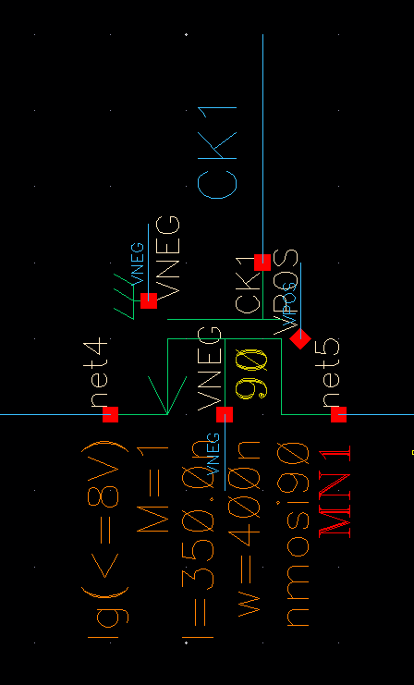

6. Para una tensión de entrada de V1 = 1V y V2 = 0V, muestre la corriente consumida por el circuito:

7. Use la calculadora y su función "average" para calcular el valor medio de la corriente de entrada, y con eso la resistencia equivalente:

 | V1 = | 1
 | Iave =
 | Rin =

Test 2: Switched cap integrator
Vamos a implementar integradores switched cap
En general los integradores son complejos de simular si no están dentro de un lazo (por su ganancia elevada)

1. Para tener de referencia, implemente un integrador inversor de tiempo continuo (no switched cap), como se muestra:
 | R = 1 MOhm
 | C = 1 pF

 | La fuente de entrada es un escalón entre 0 y 100 mV, como se muestra:
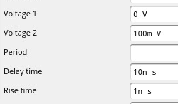

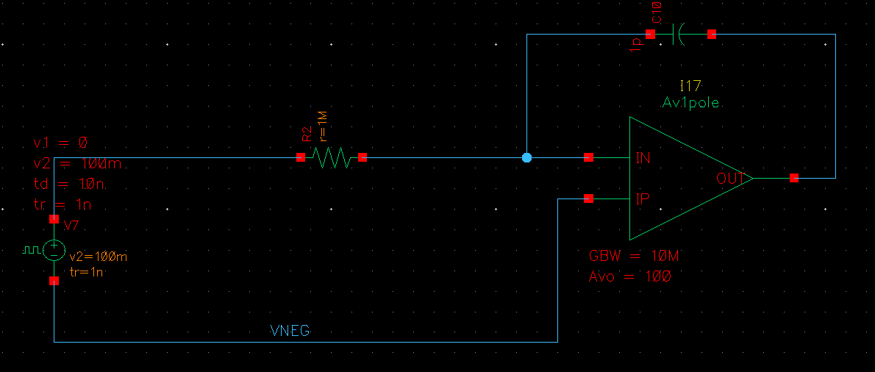

2. Muestre la entrada y la salida del integrador:

3. Copie el circuito y en la copia reemplace el resistor por su circuito de resistencia switcheada. Debería verse así:
 | Parasitic-Sensitive Integrator
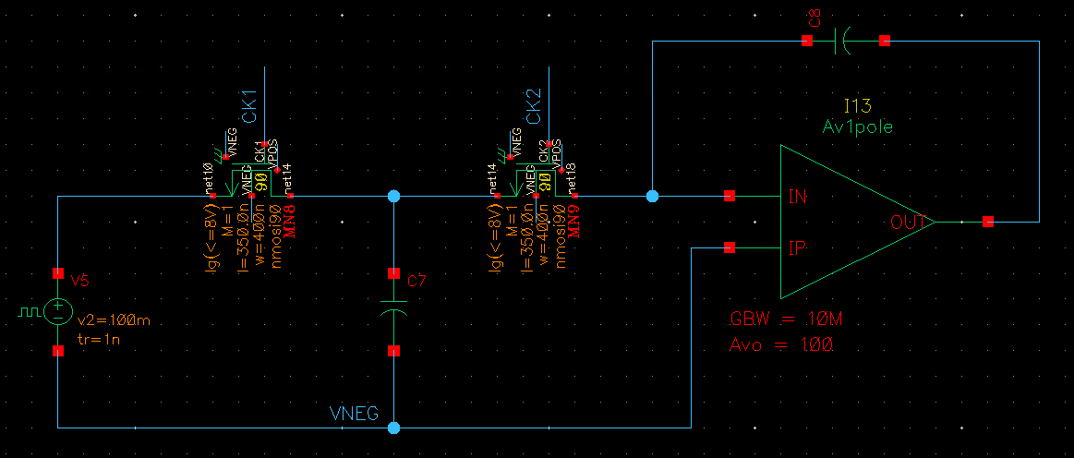

4. Muestre la respuesta temporal del integrador de tiempo continuo y el de tiempo discreto, superpuestos:

5. Implemente un integrador parasitic-insensitive:
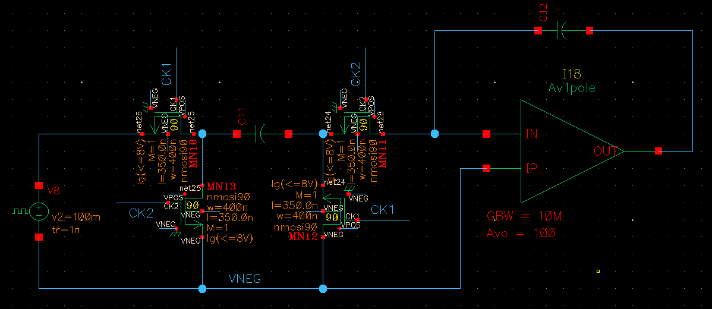

6. Muestre la respuesta temporal del integrador parasitic-insenstive:

Test 3: Switched cap amplifier
Una forma de implementar un amplificador es periódicamente reseteando el capacitor de feedback, para impedir que acumule carga

1. Proponga una implementación de un amplificador x2. Muestre el esquemático con valores elegidos:

2. Muestre una simulación transitoria en donde pueda indicar en qué momento es válida la salida del circuito, y donde se vea la ganancia x2

3. Reemplace al modelo de amplificador Av1pole por el OTA5. Fíjese que va a tener que resolver varias cuestiones para acomodar la tensión de common-mode del OTA5 en 2V
 | Muestre su esquemático

 | Y el resultado de la simulación

